NNV3s2
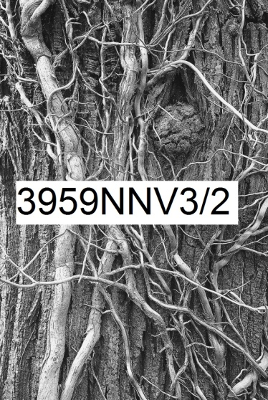 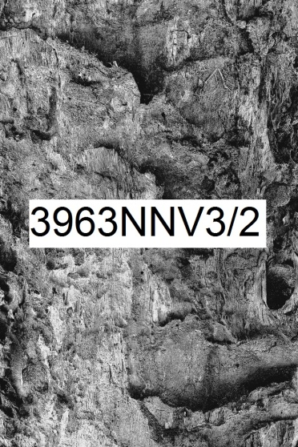
Numérique Noir et blanc Vertical rapport de format largeur 3 sur hauteur 2 | format de la photo, hors bord et encadrement |  |  | 10 x 15 | 20 x 30 | 40 x 60 | 60 x 90 | 80 x 120
 | nombre maximum de tirages et impressions par photo |  |  | illimité | illimité | 500 | 200 | 75
 | conditions de prise de vue |  |  | - | oui | oui | oui | oui
 | numérotation |  |  | - | -
 | certificat d'authenticité |  |  | - | - | -
 | texte cours imprimé |  |  | - | - | - | - | oui
T I R A G E P A P I E R P H O T O |  |  | T P P | 10 x 15 | 20 x 30 | 40 x 60 | 60 x 90 | 80 x 120
Fuji Crystal DRII brillant | FUCRBR | sans bord blanc | SBB | 19 € | 33 € | 44 € | - | -
 |  | avec bord blanc 1 cm ( ! = L + 2 ; h + 2 ) | ABB1 | - |  | 49 € | - | -
Ilford N&B brillant sans film OU film brillant OU film mat |  | sans bord blanc (!10x15 sans film) | SBB | 39 € | 56 € | 92 € | 204 € | 359 €
 | ILBRSAFI | avec bord blanc 1 cm ( ! = L + 2 ; h + 2 ) | ABB1 | - |  | 102 € | 219 € | 379 €
 | ILBRFIBR | avec bord blanc 2 cm ( ! = L + 4 ; h + 4 ) | ABB2 | - | - | 109 € | 229 € | 389 €
 | ILBRFIMA | avec bord blanc 3 cm ( ! = L + 6 ; h + 6 ) | ABB3 | - | - | - | 242 € | 409 €
 |  | avec bord blanc 5 cm ( ! = L + 10 ; h + 10 ) | ABB5 | - | - | - | - | 439 €
Ilford baryté | ILBA | sans bord blanc | SBB | 56 € | 96 € | 192 € | 409 € | -
 |  | avec bord blanc 1 cm ( ! = L + 2 ; h + 2 ) | ABB1 | 66 € |  | 204 € | 432 € | -
 |  | avec bord blanc 2 cm ( ! = L + 4 ; h + 4 ) | ABB2 | 69 € | 103 € | 222 € | 454 € | -
 |  | avec bord blanc 3 cm ( ! = L + 6 ; h + 6 ) | ABB3 | - | 106 € | 239 € | 479 € | -
 |  | avec bord blanc 5 cm ( ! = L + 10 ; h + 10 ) | ABB5 | - | - | 272 € | 529 € | -
I M P R E S S I O N D I R E C T E P R E T - A - A C C R O C H E R |  |  |  |  | IDPAC | 40 x 60 | 60 x 90 | 80 x 120
impression sur aluminium | IMALU |  |  |  | CSC | 172 € | 322 € | 514 €
 |  | monté avec encadrement bois massif blanc champ 4 mm, profondeur 35 mm |  |  | MOAB10BL | 334 € | 552 € | 814 €
Impression sur toile textile mat OU brillant | IMTTMA IMTTBR | monté avec caisson flottant érable massif blanc vide 29 mm, champ 21 mm, profondeur 60 mm |  |  | BAPL21ERBL | 919 € | 1,289 € | 1,754 €
T I R A G E P A P I E R P H O T O P R E T - A - A C C R O C H E R |  |  |  |  | TPPPAC | 40 x 60 | 60 x 90 | 80 x 120
Fuji chrystal archive DRII brillant avec film brillant | FUCRFIBR | contre-collé sur aluminium |  |  | CSC | 224 € | 442 € | 724 €
 |  | monté avec encadrement bois massif blanc champ 4 mm, profondeur 35 mm |  |  | MOAB10BL | 389 € | 672 € | 1,024 €
 |  | monté avec caisson à interstice érable massif blanc vide 6 mm, champ 15 mm, profondeur 31 mm |  |  | MOBA15ERBL | 472 € | 782 € | 1,159 €
Ilford N&B brillant avec verre acrylique brillant OU mat |  | contre-collé sur aluminium |  |  | CSC | 419 € | 832 € | 1,409 €
 |  | monté avec encadrement bois massif blanc champ 4 mm, profondeur 35 mm |  |  | MOAB10BL | 582 € | 1,062 € | 1,709 €
 | ILBRVEBR2 | monté avec caisson à interstice aluminium vide 4 mm, champ 1 mm, profondeur 25 mm |  |  | LOAB25AR | 614 € | 1,099 € | 1,744 €
 | ILBRVEMA2 | monté avec caisson à interstice bois massif érable blanc vide 6 mm, champ 15 mm, profondeur 31 mm |  |  | MOBA15ERBL | 664 € | 1,172 € | 1,839 €
 |  | monté avec caisson à interstice bois massif argent patiné vide noir 8 mm, champ argent 12 mm, profondeur noir 45 mm |  |  | MOBAR12NA | 754 € | 1,294 € | 2,014 €
 |  | monté avec caisson à interstice aluminium vide 10 mm, champ 30 mm, profondeur 30 mm |  |  | LOSF30AR | 972 € | 1,572 € | 2,379 €
 |  | monté avec caisson flottant bois massif érable blanc vide 29 mm, champ 21 mm, profondeur 60 mm |  |  | MOBAPL21ERBL | 1,102 € | 1,764 € | 2,639 €
Ilford baryté sous passe-partout sous verre Mirogard | PECGPBVM2PP | 2 passe-partout largeur totale 5 cm passe-partout intérieur anthracite liseret 0,5 cm visible passe-partout extérieur blanc naturel 4,5 cm visible monté avec encadrement aulne massif brun champ 20 mm, profondeur 30 mm |  |  | 50AN45BNHA20AU | 842 € | 1,454 € | -
 |  | 2 passe-partout largeur totale 10 cm passe-partout intérieur anthracite liseret 0,5 cm visible passe-partout extérieur blanc naturel 9,5 cm visible monté avec encadrement aulne massif brun champ 20 mm, profondeur 30 mm |  |  | 100AN95BNHA20AU | 992 € | 1,634 € | -
 |  | 2 passe-partout largeur totale 8 cm passe-partout intérieur anthracite liseret 1 cm visible passe-partout extérieur blanc naturel 7 cm visible monté avec encadrement aulne massif brun champ 40 mm, profondeur 30 mm |  |  | 80AN70BNHA40AU | 1,022 € | 1,689 € | -
 |  | 2 passe-partout largeur totale 10 cm passe-partout intérieur anthracite liseret 1 cm visible passe-partout extérieur blanc naturel 9 cm visible monté avec encadrement aulne massif brun champ 40 mm, profondeur 30 mm |  |  | 100AN90BNHA40AU | 1,089 € | 1,762 € | -
 |  | 2 passe-partout largeur totale 10 cm passe-partout intérieur anthracite liseret 1,5 cm visible passe-partout extérieur blanc naturel 8,5 cm visible monté avec encadrement aulne massif brun champ 80 mm, profondeur 30 mm |  |  | 100AN85BNHA80AU | 1,599 € | 2,449 € | -
les prix sont indiqués TTC les frais d'expédition ne sont pas inclus |  | distance d'observation minimum |  |  |  | 56 cm | 81 cm | 105 cm

 |  | distance d'observation optimum |  |  |  | 220 cm | 331 cm | 440 cm

 |  | distance d'observation maximum |  |  |  | 499 cm | 757 cm | 1012 cm

